关系图
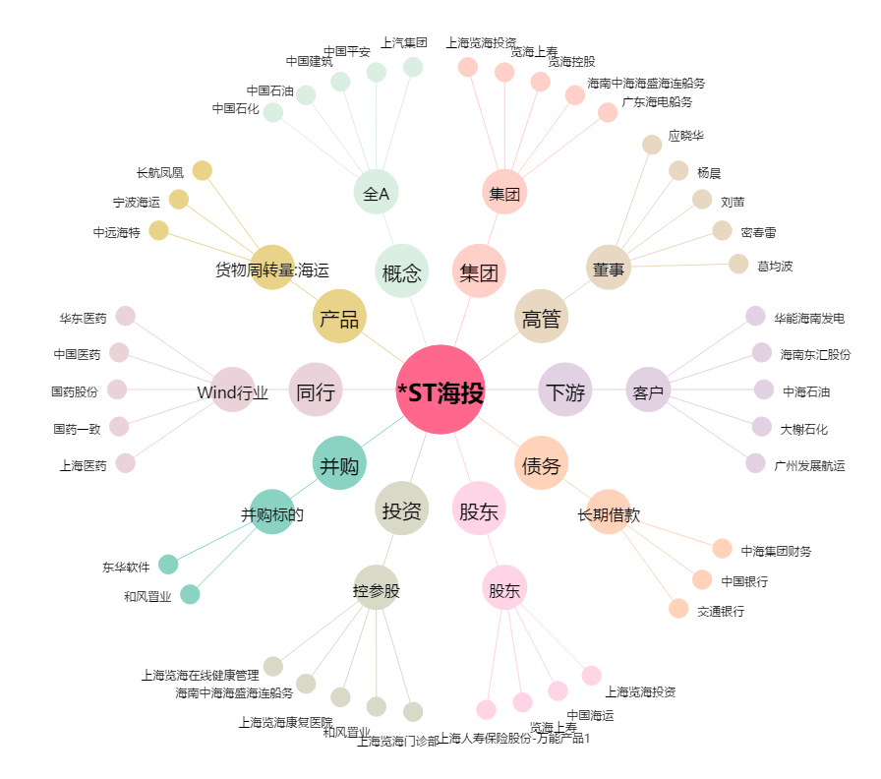
*ST海投[600896.SH] - 关系概览图

